问题
 |  | 课后小练习

任务：
 | 自行创建数据区域创建复合饼图，完成效果如右侧图表所示。
 | 在I10:J16区域粘贴数据构建数据区域。
 | 数据标签同时显示分类名称和数据，注意扇形区域的“其他”要修改为三季度。

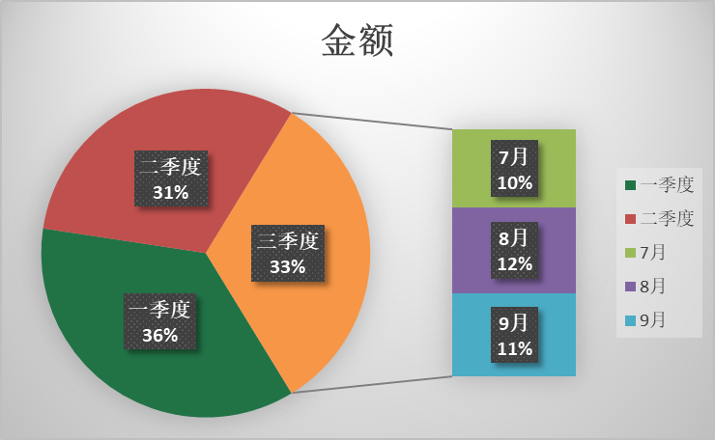
 | 月份 | 金额 | 季度 | 金额
 | 1月 | 559 | 一季度 | 1528
 | 2月 | 506 | 二季度 | 1325
 | 3月 | 463 | 三季度 | 1375
 | 4月 | 385
 | 5月 | 522
 | 6月 | 418
 | 7月 | 434
 | 8月 | 480
 | 9月 | 461

答案
 |  | 课后小练习

任务：
 | 自行创建数据区域创建复合饼图，完成效果如右侧图表所示。
 | 在I10:J16区域粘贴数据构建数据区域。
 | 数据标签同时显示分类名称和数据，注意扇形区域的“其他”要修改为三季度。

 | 月份 | 金额 | 季度 | 金额 | 季度 | 金额
 | 1月 | 559 | 一季度 | 1528 | 一季度 | 1528
 | 2月 | 506 | 二季度 | 1325 | 二季度 | 1325
 | 3月 | 463 | 三季度 | 1375 | 7月 | 434
 | 4月 | 385 |  |  | 8月 | 480
 | 5月 | 522 |  |  | 9月 | 461
 | 6月 | 418
 | 7月 | 434
 | 8月 | 480
 | 9月 | 461

